Conformance testing - Android
Conformance testing check-list (Android)
Category | ID | Checkpoint | APP_TITLE | Notes | Guidelines:
 |  |  | DEVICE |  | Разработка приложений Windows — рекомендации
Установка | CT-1 | Запускается ли программа после установки | Passed
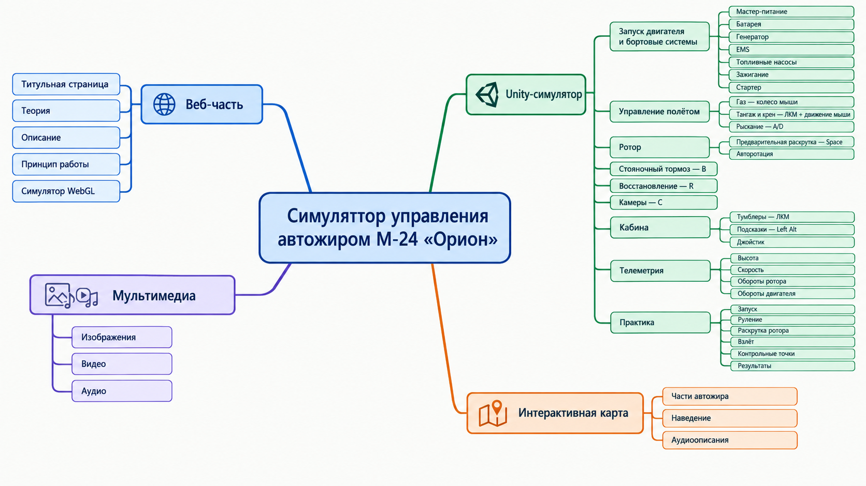
 | CT-2 | Расположение программы в файловой системе по умолчанию | Passed
 | CT-3 | Расположение программы в файловой системе если путь сохранения изменен пользователем | Passed
 | CT-4 | Наличие ярлыков на рабочем столе | Passed
 | CT-5 | Есть ли установленный компонент в меню Пуск > Программы | Passed
 | CT-6 | Установка программы для текущего пользователя/для всех пользователей компьютера | Passed
 | CT-7 | Установка пользователем с правами админа | Passed
 | CT-8 | Установка пользователем без прав админа | Passed
Обновление | CT-9 | Автоматической обновление | Not applied
 | CT-10 | Ручное обновление | Not applied
 | CT-11 | Проверка сохранности файлов, созданных до обновления | Not applied
 | CT-12 | Проверка данных пользователя после обновления | Not applied
 | CT-13 | Проверка основного функционала после обновления | Not applied
Деинсталяция | CT-14 | Файлы должны удалиться | Passed
 | CT-15 | Ярлык с рабочего стола удален | Passed
 | CT-16 | Удалена запись из меню Пуск > Все программы | Passed
Дизайн | CT-15 | Текстовая структура страниц не содержит лексические и грамматические ошибки; | Passed
 | CT-16 | Есть логотип и блок с контактной информацией; | Passed
 | CT-17 | Все кнопки имеют единую форму и цветовой стандарт; | Passed
 | CT-18 | Правильное отображениеи всех элементов на разных разрешениях экрана | Passed
 | CT-19 | Корректно работают кнопки сворачивания, разворачивания и закрытия приложения | Passed
 | CT-20 | Текст в уведомлениях отображается корректно. | Passed
 | CT-21 | При смене темы корректно ли изменяется цветовое оформление элементов | Passed
Работа в фоновом режиме | CT-22 | Приложение правильно сохраняет свое состояние, чтобы пользователь мог вернуться к предыдущим данным при возвращении. | Passed
Взаимодействие с устройствами | CT-23 | Проверить на ситуацию когда устройство в системе заявлено, а по факту недоступно (например, принтер) | Not tested
Вызов сторонних приложений | CT-24 | Проверить вызов сторонних приложений (если такое предусмотрено) | Not tested
Тестирование утечек памяти | CT-25 | После завершения ресурсоемких задач приложение (и его дочерние процессы) должно освободить ОЗУ. | Passed
Локализация Глобализация | CT-26 | При изменении языка изменяются надписи всех элементов | Not applied
 | CT-27 | Оповещения отображаются на выбранном языке | Not applied
 | CT-28 | Корректное отображение цен с денежными символами (если это маркет) | Not applied
Регистрация | CT-29 | Регистрация невозможна без заполнения обязательных полей | Not applied
 | CT-30 | Регистрация невозможна при некорректном заполнении обязательных полей | Not applied
 | CT-31 | После регистрации приходит уведомление на почту | Not applied
 | CT-32 | Оторажение информативных оповещений о содержании ошибок ввода | Not applied
 | CT-33 | При выполнении регистрации создается запись в БД | Not applied
Авторизация | CT-34 | Вход в акаунт при корректном заполнении полей | Not applied
 | CT-35 | Вход в акаунт не выполняется при корректном логине, но неправильном пароле | Not applied
 | CT-36 | Вход в акаунт не выполняется при корректном пароле, но неправильном логине | Not applied
 | CT-37 | При входе в акаунт отображается профиль данного пользователя | Not applied
 | CT-38 | При смене пользователя отображается профиль нового пользователя | Not applied
Тестирование поиска (если он есть в приложении) | CT-39 | Корректны ли результаты поиска | Not applied
 | CT-40 | Видно ли уведомление о результате поиска, при условии, что ничего не было обнаружено | Not applied
 | CT-41 | Есть ли возможность выполнять поиск по регистрозависимым данным | Not applied
 | CT-42 | Присутствуют ли на странице параметры фильтрации поиска | Not applied
 | CT-43 | Может ли пользователь сортировать итоги поиска | Not applied
3D-Графика | CT-44 | Отрисовка 3D-модели автожира (фюзеляж, ротор, винт) | Passed
 | CT-45 | Переключение видов камеры (вид сзади / из кабины) | Passed
Аэродинамика | CT-46 | Авторотация несущего винта от набегающего потока | Passed
 | CT-47 | Зависимость подъемной силы от оборотов ротора (RPM) | Passed
 | CT-48 | Изменение тяги маршевого винта при движении Throttle | Passed
Управление | CT-49 | Отклик автожира на управление тангажем и креном | Passed
 | CT-50 | Работа функции сброса симуляции (Reset / Restart) | Passed
Приборы | CT-51 | Отображение приборной скорости (Airspeed Indicator) | Passed
 | CT-52 | Отображение тахометра ротора (Rotor RPM) | Passed
 | CT-53 | Отображение авиагоризонта (Attitude Indicator) | Passed
Окружение | CT-54 | Влияние скорости и направления ветра на полёт | Passed
Конфигурация | CT-55 | Сохранение/загрузка параметров автожира (масса, радиус) | Blocked
Экспорт | CT-56 | Экспорт телеметрии полёта (координаты, скорость) в CSV | Passed
Ошибки | CT-57 | Ввод буквенных символов в числовые поля настроек | Failed
 | CT-58 | Обработка столкновения с землей на высокой скорости | Failed
 |  | Passed | 32
 |  | Failed | 2
 |  | Blocked | 1
 |  | Not applied | 23
 |  | Not tested | 2

